상품제안서
엔보우 노트북/태블릿 거치대 F145 [인쇄무료] | 상품코드: F22280

 |  |  |  |  |  |  | 02-412-0044 | www.easy1.co.kr
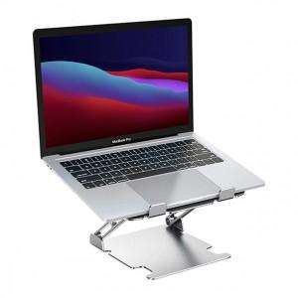

【상세/제작정보】

【인쇄/포장옵션】 | 레이저 / 포장지포장

【공급단가】 | 수량 | 50~ | 100~ | 500~ | 1,000~ | 2,000~
*VAT별도 | 단가 | 21,120원 | 20,780원 | 20,280원 | 19,770원 | 19,430원

【상품 URL】 | http://www.easy1.co.kr/src/goods_detail.php?gdno=22280

